SEYBAPLAYA
INSTITUTO ELECTORAL DEL ESTADO DE CAMPECHE
“25 ANIVERSARIO DEL IEEC, 1997-2022”
PROCESO ELECTORAL ESTATAL ORDINARIO 2021
MAPA DE LOS RESULTADOS DE LA ELECCIÓN DE AYUNTAMIENTOS

AYUNTAMIENTO DE SEYBAPLAYA |  |  |  |  |  |  |  |  |  | Resultados con base a la Sesión del Cómputo Municipal celebrada el 9 de junio de 2021.
VAXCAMPECHE | PT | PVEM | MOVIMIENTO CIUDADANO | MORENA | PES | RSP | FXM | CANDIDATOS/AS NO REGISTRADOS/AS | VOTOS NULOS | VOTACIÓN T. EMITIDA
2,998 | 301 | 439 | 1,674 | 2,956 | 40 | 71 | 10 | 4 | 204 | 8,697

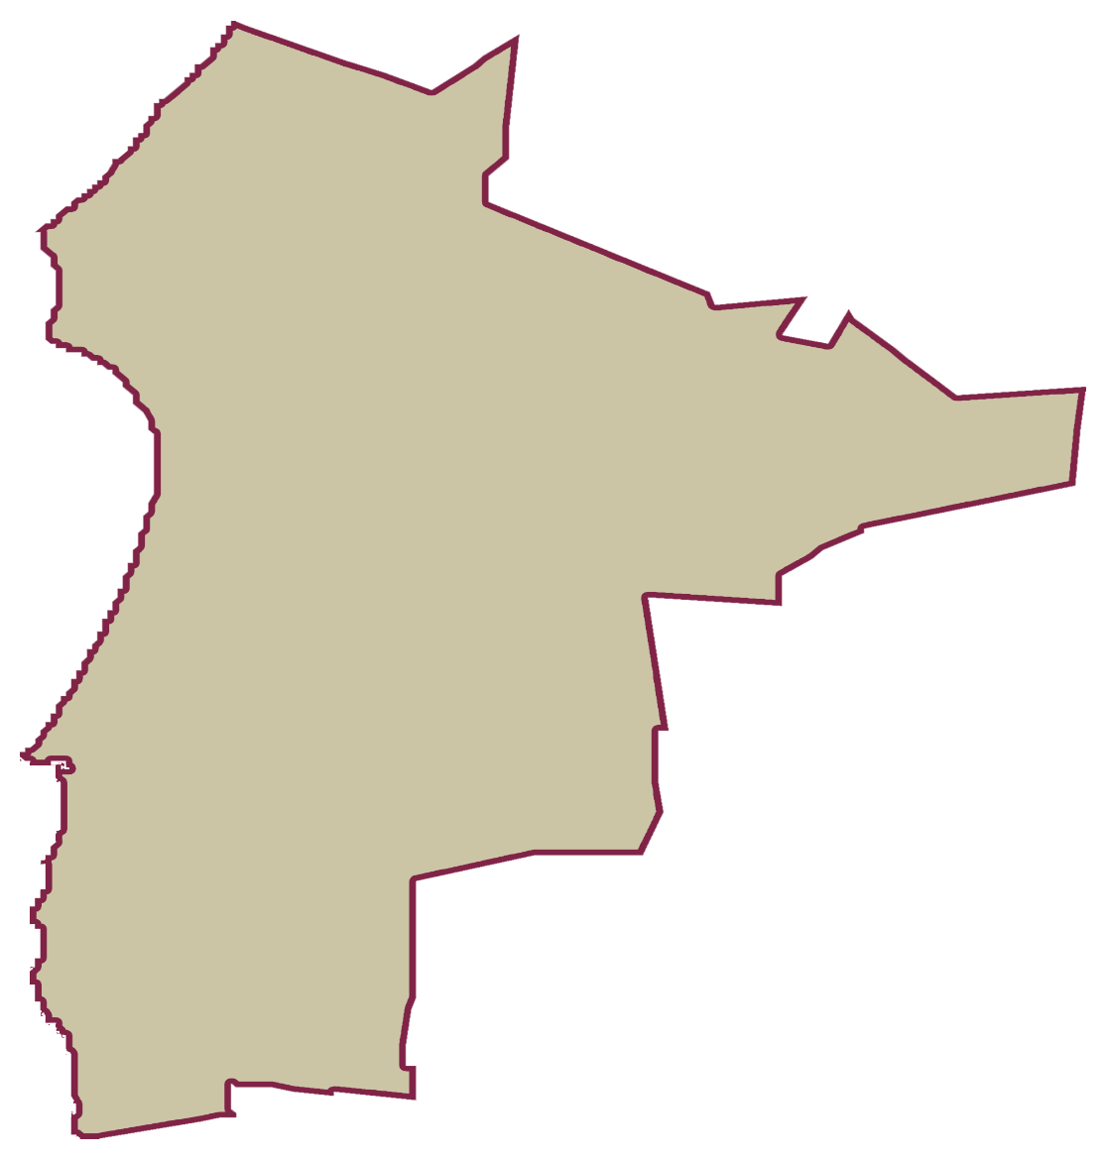
PAN | MOVIMIENTO CIUDADANO |  | PRI | PVEM | NUEVA ALIANZA
123 | 2,805 | 70

PARTICIPACIÓN CIUDADANA | 75.1750%
ABSTENCIONISMO | 24.8250%
GANADOR

LISTA NOMINAL |  | 11,569
SECCIONES |  | 11
CASILLAS |  | 25

PARTICIPACIÓN CIUDADANA |  | 75.1750%
ABSTENCIONISMO |  | 24.8250%

